샌드위치 만들기 알고리즘 순서도(4.16)
샌드위치 만들기
 | 1. 슬라이스(단면이 잘려져 있는)된 시판 식빵(종류 상관없이), 땅콩 잼, 딸기 잼, 버터(잼)나이프, 키친타올(깨끗한 행주, 물티슈 등으로 대체 가능)를 냉장고에서 꺼내, 쟁반에 담아 준비한다.
 | 2. 도구와 식탁은 깨끗이 닦고, 물기가 없도록 한다.
 | 3. 시판 식빵들 중, 가장 바깥(가장 왼쪽, 오른쪽에 있는 두 조각)쪽 조각을 제외한, 2조각을 골라, 식빵 봉투에서 꺼내, 식탁에 놓아둔다.
 | 4. 땅콩 잼 쟁반에서 꺼내, 식탁 위에 가져다 두고, 가까이 가져온다.
 | 5. 한 손으로는 땅콩 잼 통을 잡고, 땅콩 잼 통을 잡지않은 다른 손으로, 땅콩 잼 뚜껑을 잡고, 힘을 주어 연다.
 | 6. 땅콩 잼 뚜껑을 땅콩 잼 통 근처, 식탁 위에 놔두고, 땅콩 잼 통을 잡지 않은 다른 손으로, 버터 나이프의 손잡이를 쥔다.
 | 7. 버터 나이프의 나이프 부분을 땅콩 잼 통 내부로 집어 넣고, 넓적한 단면 쪽으로 땅콩 잼을 퍼낸다.
 | 8. 땅콩 잼을 잡았던 손으로, 식탁에 놓인 식빵 하나를 집어든다.
 | 9. 버터 나이프에 발려진 땅콩 잼을, 식빵의 하얗고 넓은 단면 한곳에만, 넓게 펴 바른다.
 | 10. 하얀색 단면이 거의 보이지 않는다면, 땅콩 잼을 바른 식빵을, 아무것도 발리지 않은 단면이 식탁에 닿도록 놔둔다.
 | 11. 버터 나이프를 물로 닦고, 키친타올로 닦아내 물기를 제거한다.
 | 12. 버터 나이프를 식탁위에 놔두고, 한 손으론 땅콩 잼 통을, 땅콩 잼 통을 잡지 않은 손으론 땅콩 잼 뚜껑을 잡고, 돌려서 닫는다.
 | 13. 땅콩 잼 통을 원래 자리에 가져다 두고, 딸기 잼 통을 가까이 가져온다.
 | 14. 5의 행동을, 딸기 잼 통 이라는 객체에 행한다.
 | 15. 두 개의 식빵 중, 하얀색 단면 양쪽 모두 아무것도 발리지 않은 식빵에, 6~10 의 행동을 행한다.
 | 16. 이후 11~12 의 행동을 딸기 잼 통 이라는 객체에 행한다.
 | 17. 딸기 잼 통을 원래 자리에 가져다 두고, 식빵을 각각 한손에 한 조각씩 집어든다.
 | 18. 각자, 잼이 발린 단면 끼리 맞붙도록, 식빵을 붙인다.
 | 19. 맛있게 먹읍시다.

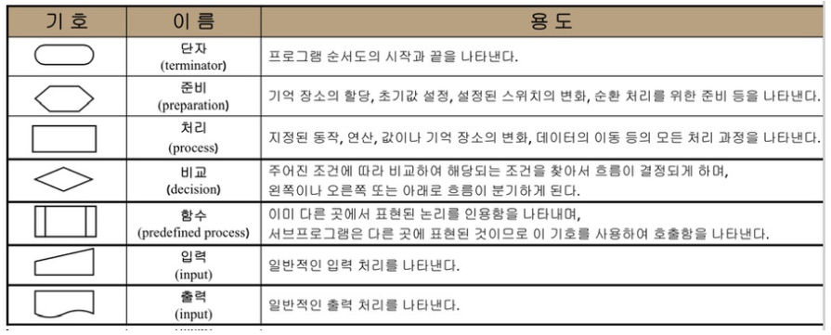
기억 장소 할당 / 초기값 설정 / 스위치 변화 / 순환 처리
지정된 동작/ 연산/ 값/ 기억 장소 변화/ 데이터 이동의 모든 처리과정
프로그램의 시작과 끝

예/ 아니오

 |  |  |  |  |  |  |  |  |  | < 흐름선

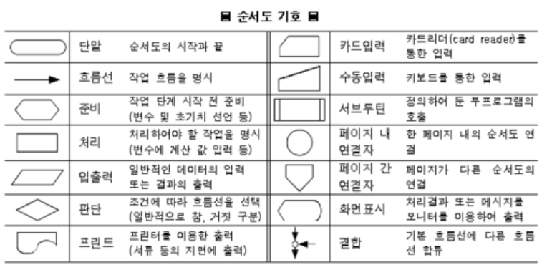
 |  |  |  |  |  | 장소: 식빵 봉투 / 쟁반 / 식탁
 |  |  |  |  |  | 시작 / 끝 : 샌드위치 만들기 시작 > 만들기 끝(먹기)
 |  |  |  |  |  | 동작: 잼 통을 가까이 함 / 잼 통을 원래 자리에 가져다둠 / 뚜껑을 열음 / 뚜껑을 닫음 / 물체를 쥠 / 물체를 놔둠 / 나이프를 닦음
 |  |  |  |  |  | 예 / 아니오 : 식빵의 흰 단면이 거의 보이지 않을 만큼 잼을 펴 발랐는가? / 식탁, 도구가 깨끗하게 닦였는가? / 잼 통이 열렸는가?(닫혔는가?)

냉장고 속에 존재하는
샌드위치 재료 준비하기
샌드위치 만들기
잼 나이프를 땅콩(딸기) 잼 통 속에 넣고,
넓적한 단면으로 땅콩(딸기) 잼을 퍼올림

준비물을 냉장고에서 꺼내서
쟁반 위에 준비
식빵 봉투를 열고 식빵 2조각을 골라
식탁위에 놓기
 |  |  |  |  |  |  |  |  |  |  | 예 |  | 아니오
잼이 퍼올려 졌는가?

모든 준비물이 준비 되었는가?
고른 식빵 조각이, 가장 바깥 조각이 아닌가?
 |  |  |  | 아니오 |  |  |  |  | 아니오

땅콩(딸기) 잼 통을 잡은 손을 놓고,
아무것도 발리지 않은 식빵을 잡는다.

 |  | 예
냉장고 속에 존재하는
샌드위치 재료 준비와 시작 전
정돈하기
 |  |  |  |  |  |  | 예

식탁 : 식빵 2조각과 준비물이 든 쟁반이 올려져 있음
땅콩(딸기) 잼이 뭍은 잼 나이프를
아무것도 발리지 않은
식빵의 희고 넓은 단면에 바름

 |  |  |  |  |  |  |  |  |  |  |  |  | 아니오
쟁반 : 식빵이 든 식빵 봉투 / 잼 나이프 /
잼 이 있는 땅콩 잼 통 / 잼이 있는 딸기 잼 통 / 키친타올
식탁 : 비어있음
식빵의 흰 단면이 본인이 보기에 거의 다 없어졌나?
쟁반에서 땅콩잼을 꺼내 식탁위에 가져옴
본인에게 가깝게 위치 시킴

쟁반 > 식탁 위 옮겨짐
식탁 : 식빵 2조각과
땅콩 잼,
준비물이 든 쟁반이 올려져 있음
 |  |  |  |  |  |  |  |  |  |  |  | 예

식빵 : 흰쪽의 한쪽면만 잼으로 발려짐
식탁 : 땅콩(딸기) 잼 통, 땅콩(딸기) 잼 뚜껑, 식빵 1조각과 준비물이 든 쟁반이 올려져 있음

식탁 : 준비물이 든
쟁반이 올려져 있음

한손으로 땅콩 잼(딸기) 통을 잡고,
다른 손으로 땅콩 잼 뚜껑을
잡아 돌려 열음

아무것도 발리지않은 면이
식탁에 닿도록, 잼이 발린 식빵조각을
내려둠

식탁과 도구를 물로 닦는다.
잼 뚜껑이 잼 통으로 부터 분리 되었는가?
 |  |  |  |  |  |  |  |  | 아니오

손: 한손은 비어있음, 다른 손은
잼나이프를 쥠.
식탁 : 땅콩(딸기) 잼 통, 땅콩 잼 뚜껑, 아무것도 안발린식빵 1조각과, 땅콩(딸기) 잼이 발린 식빵 1조각, 준비물이 든 쟁반이 올려져 있음
깨끗하게 닦였는가?
 |  |  |  | 아니오

 |  |  |  |  |  |  | 예

땅콩 잼 뚜껑을 식탁위에 올려둔다. 땅콩 잼 뚜껑을 놓은 손으로 잼 나이프를
쟁반(식탁)에서 꺼내 쥔다.

 |  | 예
식탁과 도구를 키친타올로 닦는다.
잼 나이프를 물에 닦고,
키친타올로 물기를 없앤다.

식탁 : 식빵 2조각과
땅콩(딸기) 잼 통, 땅콩 잼(딸기) 뚜껑, 준비물이 든 쟁반이 올려져 있음

물기가 없는가?
아니오

 |  |  | 예

파란선 절차와
주황선 절차가 모두
마무리 되었나?
 |  | 예
마무리 되지 않은 곳 부터
다시 시작하기
잼 나이프를 식탁에 둠.
 |  |  |  |  |  |  |  | 아니오

식탁 : 땅콩 잼이 발린 식빵 1조각, 아무것도 발리지 않은 식빵 1조각, 땅콩 잼 통, 땅콩 잼,잼 나이프, 준비물이 들어있는 쟁반이 올려져있음
 |  |  |  |  |  |  | 예

딸기 잼을 쟁반에 가져다 둠

땅콩 잼 뚜껑을 땅콩 잼 통의 입구에 두고,
돌려서 닫은 후, 쟁반에 돌려둠.
식탁 : 땅콩 잼이 발린 식빵 1 조각, 딸기 잼이 발린 식빵 1조각, 준비물이 든 쟁반

딸기 잼 통을 쟁반에서 꺼내
식탁 위로 올려두고, 본인에게
가깝게 위치시킴

식빵 조각을 각각 한손에 들고,
잼이 발려진 단면 끼리 맞붙도록
식빵을 붙임

식탁 : 땅콩 잼이 발린 식빵 1조각, 아무것도 발리지 않은 식빵 1조각, 딸기 잼 통, 잼 나이프, 준비물이 들어있는 쟁반이 올려져있음

식빵이 잼이 뭍은 단면 끼리 붙었는가?
샌드위치 완성!

 |  |  |  |  | 아니오 |  |  | 예

현실에서의 알고리즘 순서도(4.16~4.17)
시스템 냉장고
 | 적어보자
 |  | 냉장실 | 냉장실
 |  | 냉동실 |  | 과일칸, 야체칸,김치칸, 일반칸 |  |  | <칸별 세부 온도
 |  | 디스플레이
 |  |  | 냉동실
 |  |  |  | 냉동 식품(간편 냉동조리 식품)칸, 육류칸, 얼음 칸, 일반칸 |  |  |  |  | <칸별 세부온도와 얼음틀

 |  |  | 디스플레이
 |  |  |  | 오늘의 날씨, 인터넷 연동

 | 과일칸. 야체칸 < 신선식품 칸으로 분류 가능 |  |  |  |  |  | 전체 공용 |  |  |  | 냉동실은 0도 이하로 유지된다. |  |  | <세부 설정으로도 0도를 초과하지 않는다.
 |  | 내부 식품을 최대한 신선 하게, 오래 보관 할 수 있도록 함. |  |  |  |  |  | UV렌턴으로 살균(제균), 탈취 기능
 |  | 서리와 시듦 을 센서로 체크 하여 알맞은 온도와 습도를 유지 |  |  |  |  |  |  |  |  | 냉동실의 모든 칸은 서리, 고드름 등등이 발생하지 않도록 조치 되어있다.

 | 김치칸 < 유산균 보호 2중 냉기 배출 차단막
 |  | 차단막으로 골무지 발생도 최소화 |  |  |  |  |  |  |  |  | 육류칸
 |  |  |  |  |  |  |  |  |  |  |  | 고기에 얼음이 얼지 않도록 조절된다. 신선식품 칸처럼 센서로 체크한다.
 | 냉장실은 0도 이상으로 유지된다. |  |  | < 세부 설정으로도 0도 미만으로 내려가지 않는다.
 |  |  |  |  |  |  |  |  |  |  | 얼음칸
 | 일반칸 |  |  |  |  |  |  |  |  |  |  | 얼음을 만들 수 있는 몰드가 있다. 몰드를 돌리면 하위에 있는 바구니에 얼음이 담긴다.
 |  | 곧 꺼내서 먹을 반찬이나, 요거트, 소스, 물 같은 액체, 유제품류가 주로 들어간다. |  |  |  |  |  |  |  |  |  | 크기만 맞다면, 어떤 모양의 몰드여도 상관없이 끼워넣을 수 있다.
 |  | 꺼내기 쉬움
 |  |  |  |  |  |  |  |  |  |  | 일반칸
 |  |  |  |  |  |  |  |  |  |  |  | 초코, 과자, 빵 등… 금방 해동하거나, 바로 먹을 수있는 것 들이 존재한다.
 | 디스플레이
 |  | 와이파이와 연결되어 있다면, 항시 인터넷 연결 중이다.
 |  | 집안의 전등, 소리 등에 반응하여 사람의 움직임과 말소리에 반응한다.
 |  | 오늘의 날씨, 검색(시리, 지니 처럼) 등등을 하고, ai 목소리가 정보를 전달해 준다.
 |  | 내부 식품의 소비기한을 체크하여, 소비기한이 얼마 남지 않은 것을 알려준다.

기억 장소 할당 / 초기값 설정 / 스위치 변화 / 순환 처리
지정된 동작/ 연산/ 값/ 기억 장소 변화/ 데이터 이동의 모든 처리과정
프로그램의 시작과 끝

예/ 아니오
결과 값

 |  |  |  |  |  |  |  |  |  |  |  |  |  |  |  | < 흐름선

 | 아래 알고리즘 순서도는, 이 규칙과 부가규칙을 따른다.

 | 규칙 | 구분 | 용도 분류 | 기능 |  | 세부사항 |  |  |  |  |  |  |  |  | 부가 규칙
 |  | 냉장실 | 전체 | 온도 조절 |  | 0도 미만으로 온도가 내려가지 않음(0도 이상 유지) |  |  |  |  |  |  |  |  | 1. 항상 전원이 켜져있다.
 |  |  |  |  |  | 수동 설정 가능 |  |  |  |  |  |  |  |  | 2. 와이파이에 연결되지 않더라도 센서와, 감지에 따른 안내는 가능하다.
 |  |  | 신선식품 | 신선도 체크 센서 |  | 서리 발생! 을 감지함 |  |  |  |  |  |  |  |  | 3. 외부 충격이 있는 것이 아니라면, 고장나지 않는다.
 |  |  |  |  |  | 시듦! 을 감지함 |  |  |  |  |  |  |  |  | 4. 정전시, 비상 내부 전력을 가동해 가능한 오래 냉장고의 기능을 유지한다.

 |  |  |  | 자동 조절 |  | 센서의 이벤트 중 하나 이상 발생시 온도와 습도를 자동으로 조절(높이거나 낮춤)함 |  |  |  |  |  |  |  |  | * 문이 열리면 검색할 수 없다.

 |  |  | 김치 | 냉기 배출 차단문 |  | 문속의 문. 열어야 김치통을 꺼낼 수 있음

 |  |  | 일반 | 기한 확인 센서 |  | 제품의 소비기한을 체크, 기한이 N일 이하인 경우 알림

 |  | 냉동실 | 전체 | 온도 조절 |  | 0도 초과로 온도가 올라가지 않음(0도 이하 유지)
 |  |  |  |  |  | 수동 설정 가능
 |  |  |  | 상태 조절 |  | 냉동실 모든칸의 벽에 서리, 고드름이 생기는 것을 막는다

 |  |  | 육류 | 상태 확인 센서 |  | 얼음! 을 감지함

 |  |  |  | 자동 조절 |  | 센서의 이벤트가 발생시 온도와 습도를 자동으로 조절함

 |  |  | 얼음 | 얼음 몰드 |  | 몰드의 모양대로 물을 얼음으로 얼림
 |  |  |  |  |  | 크기만 맞는다면 다른 모양의 몰드로 바꾸어도 괜찮음
 |  |  |  |  |  | 회전시킬 수 있는 손잡이가 존재함

 |  |  |  | 얼음 바구니 |  | 몰드가 회전됨! 과 얼음이 떨어짐! 이 모두 충족하면 얼음 바구니로 떨어짐.
 |  |  |  |  |  | 그 얼음을 받아냄

 |  |  | 냉동식품 | 기한 확인 센서 |  | 제품의 소비기한을 체크, 기한이 N일 이하인 경우 알림

 |  |  | 일반

 |  | 디스플레이 | 전체 | 감지 |  | 사람의 움직임과 목소리를 감지함

 |  |  |  | 안내 |  | 감지됨! 이 발생하면, 설정된 ai 목소리로 안내함
 |  |  |  |  |  | 설정된 국가에 따라, 표준 시간과 언어를 설정함
 |  |  |  |  |  | 아침/점심/저녁 별로 안내 멘트가 다름 |  |  |  |  |  |  | <아침에는 오늘의 날씨,점심엔 오후 날씨, 저녁엔 내일 예상 날씨 등…
 |  |  |  |  |  | 명령을 듣고, 검색하여 안내해 줄 수 있다 |  |  |  |  |  |  | <인터넷 검색을 말한다.

 |  |  |  | 설정 |  | ai 목소리를 변경할 수 있다. |  |  |  |  |  |  | <소리의 크기 설정도 가능하다
 |  |  |  |  |  | 표준 시간, 언어를 변경할 수 있다.
 |  |  |  |  |  | 안내 여부를 끄고 킬 수 있다.

 |  |  |  | 인터넷 연결 |  | 와이파이에 연결되어 있다면, 항상 인터넷에 연결되어 있다

초기 설정
김치칸에 볼일이 있는가?
 |  |  |  |  |  |  |  |  |  |  |  |  |  |  |  |  |  |  |  |  |  |  | 아니오
물건을 꺼내고 넣음

냉장고 사용
신선식품 칸 / 김치 칸 / 일반 칸
 |  |  |  |  |  |  |  |  |  |  |  |  |  |  |  |  |  |  | 아니오
설정 - 표준 국가 설정 - 인터넷 연결 -AI 목소리 설정
-안내 여부 설정
온도 유지
상태 이상이 발생했는가?
 |  |  |  |  |  |  |  |  |  |  |  |  |  |  |  |  |  |  |  |  | 아니오

(수동) 온도 변경이 입력되었는가?
냉장고 문이 닫혀있는가?
냉장실인가?
차단문이 닫혀있는가?
다른 할일이
더 있는가?
 |  |  |  |  |  |  |  |  |  |  |  | 예 |  |  |  |  | 아니오
 |  |  |  |  |  |  |  |  |  |  |  |  |  |  |  |  |  |  |  | 예
김치를 꺼내고 넣을 수 있음

국가: 한국
연결: 연결됨
목소리 : 여성 1
안내 여부 : 안내함
육류 칸 / 얼음 칸 / 일반 칸
 |  |  |  |  |  |  |  |  | 아니오
 |  |  |  |  |  |  |  |  |  |  |  |  |  |  |  |  |  |  | 예
 |  |  |  |  |  |  |  |  |  |  |  |  |  |  |  |  |  |  |  |  |  | 아니오
 |  |  |  |  |  |  |  |  |  |  |  |  |  |  |  |  |  | 예

 |  |  |  |  |  |  |  |  |  |  |  | 아니오
 |  |  |  |  |  |  |  |  |  |  |  |  |  |  |  |  |  |  |  | 예 |  |  |  | 예 | 예
차단문 오픈
냉장고 사용 완료
안내
 |  |  |  |  | 아니오(재설정)

안내 여부를 켜짐 으로 해두었는가?
얼음칸에 볼일이 있는가?

물건을 꺼내고 넣음
 |  |  |  |  |  |  |  | 예 |  |  |  |  | 예
 |  |  |  |  |  |  |  |  |  |  |  |  |  |  |  |  |  |  |  |  |  | 아니오
국가 시간이 11am ~ 4pm 인가?
검색 명령이 주어졌는가?
점심 안내 멘트 출력
 |  |  |  |  |  |  |  |  |  | 예 |  |  |  | 아니오
 |  |  | 예
국가 시간이 5am ~ 10am 인가?

 |  |  |  | 아니오 |  |  |  |  |  |  |  |  |  |  |  |  |  |  |  | 예
국가 시간이 5pm ~ 11pm 인가?
틀에 몰드가 끼워져 있는가?
저녁 안내 멘트 출력
몰드를 끼움
몰드가 끼워짐

검색 명령이 주어졌는가?
 |  |  | 예 |  |  |  |  |  |  |  |  |  |  |  |  |  |  |  |  |  |  | 아니오
 |  |  |  |  |  |  |  |  |  |  | 예
 |  |  |  |  |  |  |  |  |  |  |  |  |  | 아니오
 |  |  |  | 예

검색 명령 안내 수행
얼음 바구니가 몰드 밑에 있는가?
 |  |  |  |  |  |  |  |  |  |  |  |  |  | 아니오 |  |  |  |  |  | 예
 |  |  | 아니오
아침 안내 멘트 출력
얼음 바구니를 끼움
얼음 바구니가 끼워짐
설정 변경 가능
온도 설정 가능
상태 알람 받기
 |  |  |  |  |  |  |  |  |  |  |  |  |  |  |  |  |  |  |  |  |  | 아니오

오늘 아/점/저 날씨, 안녕인사 등등..

안부 인사 종료
 |  |  |  |  |  |  |  |  |  |  |  |  |  |  |  |  |  |  |  | 예
몰드에 물이 얼어서 얼음이 되었는가?
물이 얼기를 기다림
물이 얼음

 |  |  |  |  |  |  |  |  |  |  |  |  |  |  |  |  |  |  |  |  |  | 아니오

 |  |  |  |  |  |  |  |  |  |  |  |  |  |  |  |  |  |  |  | 예
<온도 설정>
냉장실: (내부 온도가)0도 미만으로 내려가지 않는다
냉동실: (내부 온도가)0도 초과로 올라가지 않는다
<설정 변경>
국가 변경 / 와이파이 연결 변경 /
목소리 변경 / 안내 여부 변경
<상태 알람>
신선식품 : 서리발생, 시듦
육류 : 얼음
일반 : 소비기한 종료 임박
회전 시키는 손잡이를 돌려
바구니에 얼음을 담음

얼음을 꺼내거나, 놔둠 /
더 만들기 위해 몰드에 물을 넣음

설정 변경 완료
온도 와 습도 조절

2개버튼 필살기 최종 (간단)플로우표
규칙
 | <기본> |  |  |  | <이 플로우의 규칙> |  |  |  |  |  | <변수에 대하여>

 | 버튼이 2개 존재한다. |  |  |  | 속성 | 속성 상세 |  | 기능 |  | 이벤트 | 변수 명 |  | 사용 변수 | 세부 | 초기값 | 부연설명 | 개발자 코멘트
 | 각각 기술이 부여되어있다. |  |  |  | 버튼 | A버튼 |  | 주먹 공격 |  | 눌림 | HP 변수(PC_HP) |  | A% |  | A = 100, 100% | 0, 무적아님 = 사망 | 0% < A% =< 100%
 | 동시에 눌러서, 필살기를 사용할 수 있다. |  |  |  |  |  |  |  |  | 눌리는 중 | 이동 디버프(Move_reach_fall) |  | B% |  | B1 = 10% | 이동거리 디버프 | 0% < B1% (일반공격)
 |  |  |  |  |  | B버튼 |  | 발 공격 |  | 때어짐 |  |  |  |  | B2 = 30% | 이동 디버프 최대 (필살기) | B1% < B2% (필살기)
 | A버튼 : 주먹 공격 |  |  |  |  |  |  |  |  |  | 필살기 게이지(Great attack_gage) |  | C% |  | C = 0, 0% | 주먹 공격 C1, 발 공격 C2, 필살기 = 0%, 초기화 | 0% =< C =< 100%
 | B버튼 : 발 공격 |  |  |  |  | A + B 버튼 |  | 필살기 공격 |  | 눌림 | 필살기 발동 판정(Great attack_able) |  | D초 |  | 0.5초 | 게이지와 연동됨, 동시 입력 판정 | 0초 < D초 =< 1초
 | A + B 버튼 : 필살기 공격 |  |  |  |  |  |  |  |  | 때어짐 | 무적 시간(No Death time) |  | E초 |  | 3초 | HP = 0, 0%일때 사망 하지 않는 시간 | 0초 < E초 =< 5초
 |  |  |  |  |  |  |  |  |  |  | 연속 공격 판정(Continue_attack) |  | F초 |  | 0.5초 | F초 이상 눌리고 있으면 | 0초 < F초 =< 1초
 | <플로우속 캐릭터 규칙> |  |  |  |  |  |  |  |  |  |  |  |  |  |  | 때었다 눌렀다 하지 않아도됌
 |  |  |  |  |  |  |  |  |  |  | 공격 범위(Attack_rage) |  | G인 |  | 1인 | 공격에 따른 공격범위 | 1 =< G1 (일반공격)
 | 속성 | 상태 | 상태 세부 | 상태 설명 |  |  | 부가 설명 |  |  |  |  |  |  |  | 10인 |  | G1 < G2 (필살기)
 | 캐릭터 | 대기 | ㅡ | 이동 하지 않음 |  |  | ㅡ |  |  |  | 후딜(After_attack) |  | H초 |  | 1초 | 공격 강도에 따른 밸런스적 딜레이 | 1 =< H1 (일반공격)
 |  |  |  | 공격 하지 않음 |  |  |  |  |  |  |  |  |  |  | (컷씬포함)9초 |  | H1 < H2 (필살기)
 |  |  |  | 피격될 수 않음 |  |  |  |  |  |  | 대미지 강화(Rise_attack) |  | I% |  | 강화없음(0%) | 일반 공격과 필살기의 대미지 차이 | 0% =< I1 (일반공격)
 |  |  |  |  |  |  |  |  |  |  |  |  |  |  | 150% 강화 |  | I1 < I2 (필살기)
 |  | 피격됨 | ㅡ | HP(체력)이 A% 만큼 손실됨 |  |  | 대기 와 연결 |  | HP = 0, 무적이 아닐때 사망과 연결
 |  |  |  | 밀쳐지지 않음,이동 할수 있음 |  |  |  |  | 이동과 연결 |  | <플로우 속 규칙>
 |  |  |  | 공격 할 수 있음 |  |  |  |  | 공격 하는 중과 연결
 |  |  |  |  |  |  |  |  |  |  | 이름 | 정의
 |  |  |  | 사망할 수 있음 |  |  |  |  | 사망과 연결 |  | Null | 변수는 있으나 지정된 값이 없음
 |  |  |  |  |  |  |  |  |  |  | / | or , 또는
 |  | 공격 | ㅡ | 주먹 / 발공격 |  |  | 눌린후 E초의 연속공격 판정 대기 |  |  |  | & | and , 그리고
 |  |  |  |  |  |  | 게이지 C%와 연결
 |  |  |  |  |  |  |  |  |  |  | <추가 규칙>
 |  |  | 공격중 | 눌린 버튼에 할당된 공격을 지속함 |  |  | 버튼 A / 버튼 B의 기능과 연결
 |  |  |  | 필살기 사용 가능 |  |  | 필살기 게이지 C%와 연결 |  |  |  | 필살기 게이지가 100% 가 아닐때 (의미는 없지만)D초 이내로 두 버튼이 입력되면,
 |  |  |  | 이동 가능 |  |  | 이동과 연결 |  |  |  | 단 1프레임이라도 선 입력된 버튼에 종속된 공격이 먼저 나가고, 이후 입력된
 |  |  |  |  |  |  |  |  |  |  | 버튼에 종속된 공격이 나간다.
 |  |  | 공격완료 | 모든 공격(일반, 필살기)이 종료됨 |  |  | 대기 상태로 즉시 연결

 |  |  | 필살기 | 필살기가 발동됨 |  |  | C = 100% 이고, A와 B버튼이 D초 이내에눌리면,
 |  |  |  |  |  |  | 다른 모든 공격을 중지하고 필살기를 발동함.
 |  |  |  |  |  |  | 사용후 게이지 C = 0%, 초기값으로 변화한다.
 |  | 이동 | 일반 이동 | 이동하고 있음 |  |  | ㅡ
 |  |  |  | 공격하지 않음
 |  |  |  | 피격될 수 있음

 |  |  | 공격 중 이동 | 이동하고 있음 |  |  | 일반 이동보다 B% 적게 이동함
 |  |  |  | 공격하고 있음
 |  |  |  | 피격될 수 있음

 |  | 사망 | ㅡ | 이동 불가능 |  |  | 무적이 아님
 |  |  |  | 공격 불가능 |  |  | 부활 이외의 상태로 갈 수 없다.
 |  |  |  | 피격 불가능

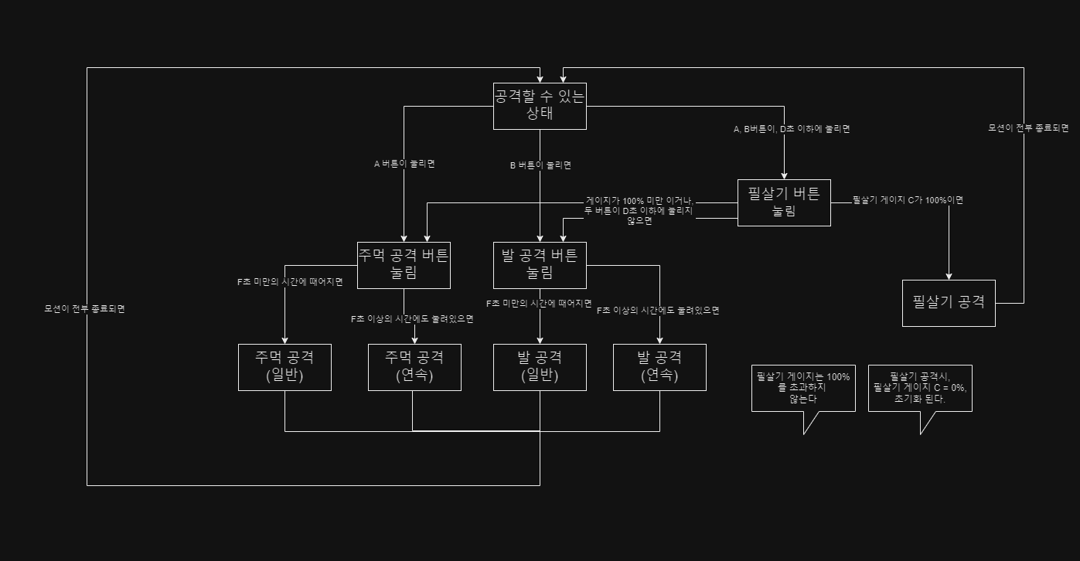

주먹공격 버튼
눌려있음

F 초 안에 버튼을 떼엇따면

F 초 에 버튼이 눌렷다면

주먹공격

광격이 끝났뜬데
버튼 이 눌렷있다면

 | F | 1

 |  | 0.2

 |  | 1

